room 1
0 | 1 | 2 | 3 | 4 | 5 | 6 | 7 | 8 | 9 | 10 | 11 | 12 | 13 | 14 | 15 | 16 | 17 | 18 | 19 | 20 | 21 | 22 | 23 | 24 | 25 | 26 | 27 | 28 | 29 | 30 | 31 | 32 | 33

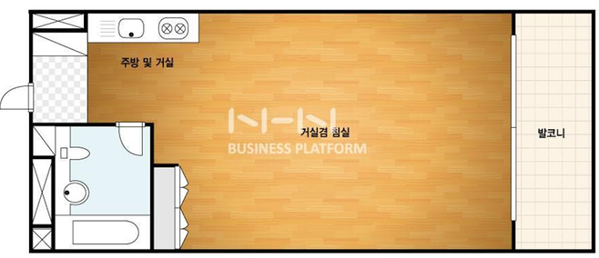
테이블
옷걸이
책상
의자
빨랫대
1 |  |  |  |  |  |  |  |  |  |  |  |  |  |  |  |  |  |  |  |  |  |  |  |  |  |  |  |  |  |  |  |  |  | 크기 | 33.09 | m2
2 |  |  |  |  |  |  |  |  |  |  |  |  |  |  |  |  |  |  |  |  |  |  |  |  |  |  |  |  |  |  |  |  |  | 가로 | 8.82 | m | 0.27387990223
3 |  |  |  |  |  |  |  |  |  |  |  |  |  |  |  |  |  |  |  |  |  |  |  |  |  |  |  |  |  |  |  |  |  | 세로 | 3.75 | m | 0.27387990223
4
5
의자
의자
6
냉장고
7
테이블
침대
8
9
1.6m
세탁기
10
소파
11
12
13
14
2.4m
2.6m
 | 1.6432794134

room 2
0 | 1 | 2 | 3 | 4 | 5 | 6 | 7 | 8 | 9 | 10 | 11 | 12 | 13 | 14 | 15 | 16 | 17 | 18 | 19 | 20 | 21 | 22 | 23 | 24 | 25 | 26 | 27 | 28 | 29 | 30 | 31 | 32 | 33

테이블
옷걸이
책상
의자
빨랫대
1 |  |  |  |  |  |  |  |  |  |  |  |  |  |  |  |  |  |  |  |  |  |  |  |  |  |  |  |  |  |  |  |  |  | 크기 | 33.09 | m2
2 |  |  |  |  |  |  |  |  |  |  |  |  |  |  |  |  |  |  |  |  |  |  |  |  |  |  |  |  |  |  |  |  |  | 가로 | 8.82 | m
3 |  |  |  |  |  |  |  |  |  |  |  |  |  |  |  |  |  |  |  |  |  |  |  |  |  |  |  |  |  |  |  |  |  | 세로 | 3.75 | m | 0.27387990223
4
5
6
냉장고
7
테이블
8
침대
9
세탁기
10
소파
11
12
13
14
2.4m
2.6m

